Sheet1
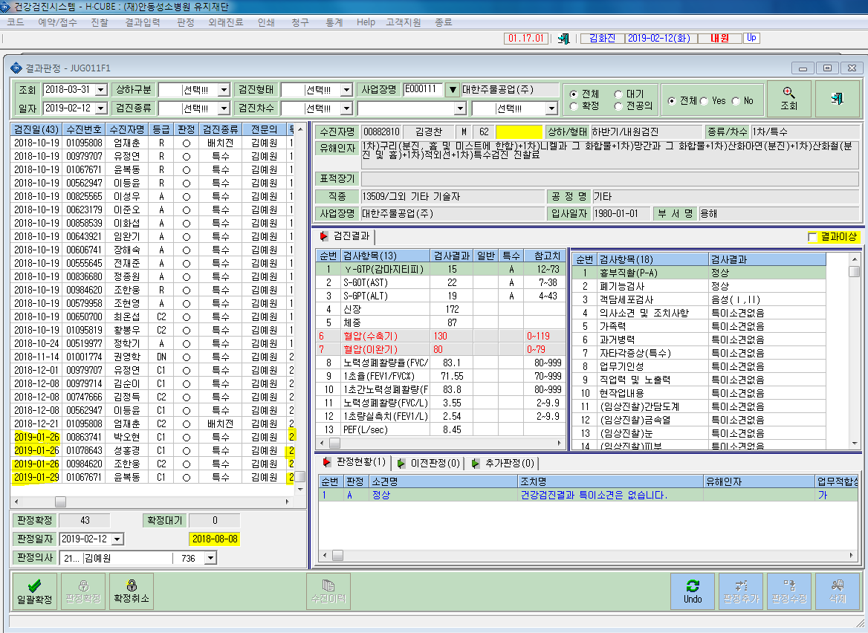
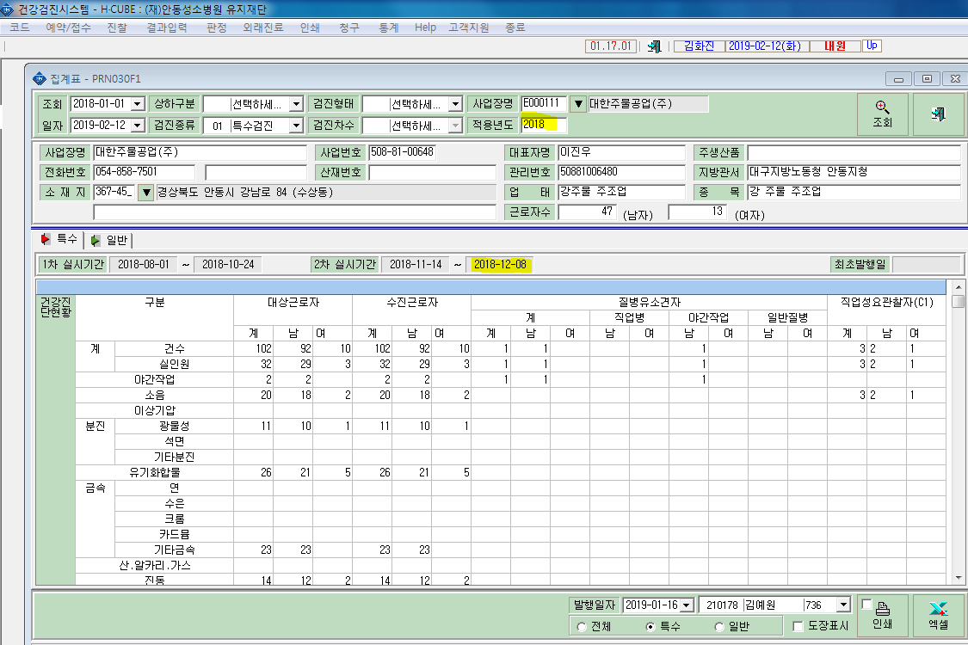
* 2018년도 검진집계표처리시 2019년 1월에 2차검진실시 일자적용 안됨, 2차 판정결과도 집계표에 적용안됨

